consumos
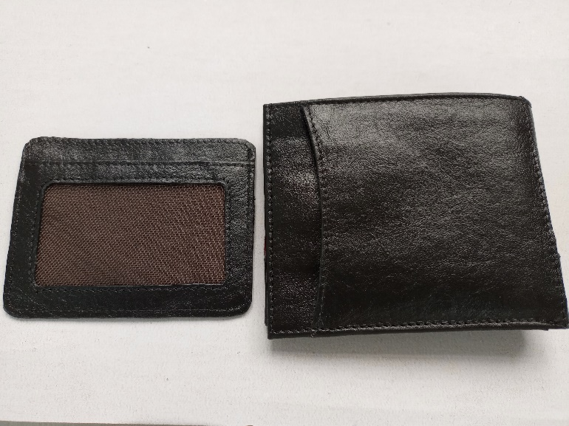
FICHA PARA EL CONSUMO DE MATERIALES DE CALZADO Y MARROQUINERIA
DOCENTE ENCARGADO | Maribel Gil |  | CURSO/TECNICO | COSTO POR PAR/PRODUCTO
NOMBRE DEL PRODUCTO | billetera masculina 014 con tarjetero |  | celda de producción | $ 6,032
FECHA DE ELABORACION DEL PRODUCTO |  | NUMERO DE CEDULA | NUMERO DE FICHA | CANTIDAD A PRODUCIR
FECHA ENTREGA DEL PRODUCTO | febrero | 43498846 |  | 16
MATERIALES E INSUMOS. | COLOR O REFERENCIA. | CONSUMO POR PRODUCTO | VALOR UNIDAD DE CONSUMO | 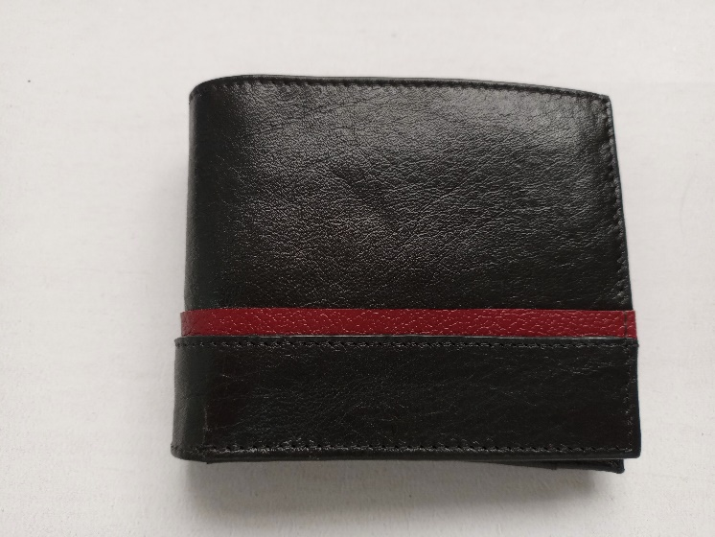 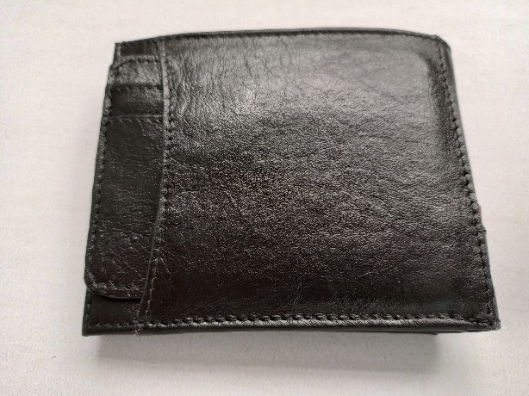 ESPACIO PARA LA IMAGEN DEL PRODUCTO poner la imagen es obligatorio
Cuero Napa Variada (Dm2) | 0 | 10.0 | $ 488.0
Seda 30-100 Colores (cm²) | 0 | 2011.0 | $ 0.5
Cuero Napa Variada (Dm2) | 0 | 0.3 | $ 488.0
0 | malla zancudera | 64.0
0 | 0 | 0.0
0 | 0 | 0.0
0 | 0 | 0.0
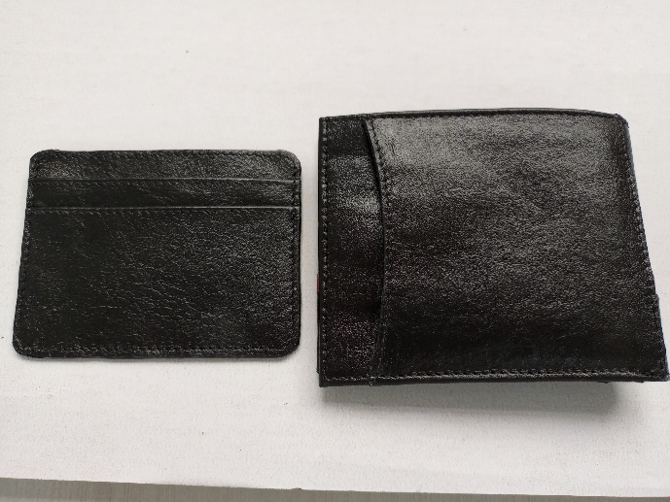
0 | 0 | 0.0
0 | 0 | 0.0
0 | 0 | 0.0
0 | 0 | 0.0
0 | 0 | 0.0
0 | 0 | 0.0
0 | 0 | 0.0
0 | 0 | 0.0 | $ 0.5
0 | 0 | 0.0
0 | 0 | 0.0
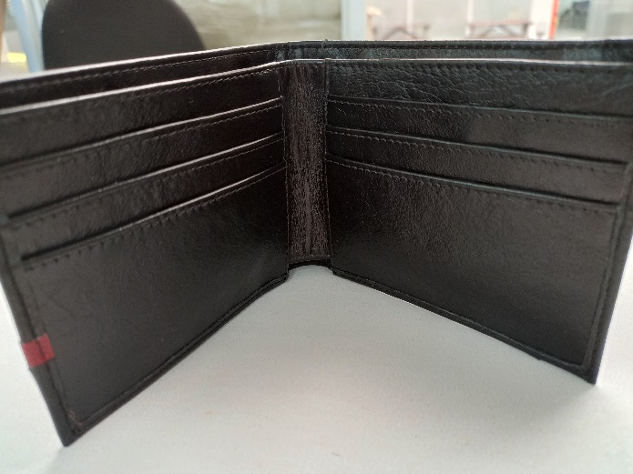
0 | 0 | 0.0 |  | VALOR DEL PRODUCTO FINAL | $ 6,635
0 | 0 | 0.0
0 | 0 | 0.0
0 | 0 | 0.0 |  | VALOR DE LA PRODUCCION | $ 106,161
0 | 0 | 0.0
0 | 0 | 0.0
0 | 0 | 0.0
0 | 0 | 0.0
OBSERVACIONES
16-02-2023: entrega 17 billeteras ( 3 de ellas de segunda, con algunos defectos)

INSUMOS SIN COSTO | CANTIDA | MODIFICADO POR: JAIDER ROJAS - ALMACENISTA (26-02-2017)SENA ITAGUI ANTIOQUIA
Aguja Corta Cabo Delgada (unidad)
Aguja Corta Cabo Grueso (unidad) | 10.0
Bolsa Plastica Cargadera ( unidad)
Bolsa plastica de 12*14 ( unidad)
Bolsa Plastica de 15*22 ( unidad)
Cambre de 100gr (cm²)
Carton Corrugado (pliego)
Carton duplex (pliego) | 5.0
Carton Paja (pliego)
Cartulina (pliego)
Cinta de Enmascarar de 2" (unidad)
Cinta de trasparente (unidad)
Ecohalogenante para suelas
Ecolimpiador para suelas
Halogenante LH rapido ( galòn 3600 cm 3)
Halogenante rapido 0817
Hilo Colores surtidos# 20 (cono 250 mt)
Hilo Colores surtidos# 40 (cono 1000 mt)
Hilo Colores surtidos# 60 (cono 1500 mt) | 2.0
Hilo Encerado cono 100 gr (metro)
Hilo Terlenka 2 cabos (cono 150mt)
Interlon (cm²)
Lamina Zinc (unidad)
Lija de Agua#120 (unidad)
Lija de Agua#180 (unidad)
Lija de Agua#240 (unidad)
Lija de Agua#400 (unidad)
Lija de Agua#600 (unidad)
Limpiador AT 20 ( galón 3600 cm 3)
Limpiador para acabados
Limpiador VZ 40 ( galón 3600 cm 3)
Papel periodico (pliego)
Pegante advance o pega amarilla | 1.0
Pu 419 pegante poliuretano
Pintura Acrilica X150 gr (unidad)
Primer eva plus
Primer PU 419
Primer pu 85
PU 689 adhesivo
Sacol Solucion de caucho natural 2440
Thiner Halogenante LH Rapido
Thiner limpiador 0329
Thiner limpiador AT - 20
Thiner limpiador VZ - 40
Tinta Colores para Cuero 120cc (unidad)
Vulcanizante PU
Vulcanizante PU AQUOSO 212
Vulcanizante PU SOLVENTE

